Blad1
 |  |  | 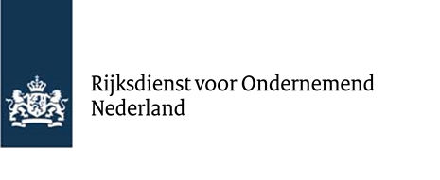
Urenregistratie
T.b.v. declaratie van door POP3 ge(co)financierde eigen arbeid en loonkosten

Project naam:
Zaaknummer:

Naam medewerker | Data | T.b.v. Begrotingspost (eigen arbeid of loonkosten) | Projectactiviteit | Omschrijving werkzaamheden | Aantal uren project

 |  |  |  | Totaal aantal uren project | 0.00
* Bovenstaande tabel moet aangeleverd worden ter onderbouwing van de uren ten behoeve van de betalingsverzoeken voor (co)financiering vanuit de POP3
regeling. Het formulier dient volledig ingevuld als bijlage in pdf bijgevoegd te worden bij de digitale aanvraag.
* Voor eigen arbeid geldt een standaard tarief van € 35, voor vrijwilligers is dit € 22. In het digitale aanvraagformulier bij een betalingsverzoek hoeft u
alleen het aantal uren in te vullen.
* Uurtarieven van personeel in dienst van de hoofd- en medeaanvrager zijn loonkosten en worden berekend aan de hand van brutojaarloon (exclusief
vakantie-uitkering) en standaardopslagen 43,5 % voor werkgeverslasten en 15% voor indirecte kosten. Indien er sprake is van een parttime
dienstverband, worden de personeelskosten per uur naar rato berekend.

Naam leidinggevende/projectleider:
Paraaf Leidinggevende/projectleider:
Datum:
Plaats:

